关系图
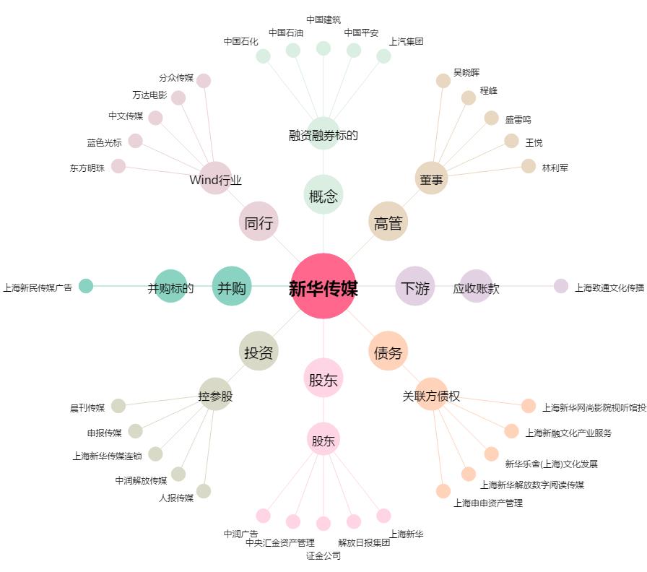
新华传媒[600825.SH] - 关系概览图

